상품제안서
바블로브 스텐텀블러 드립백커피 선물세트 T400 | 상품코드: S39375

 |  |  |  |  |  |  | 02-713-8555 | www.synergygift.co.kr
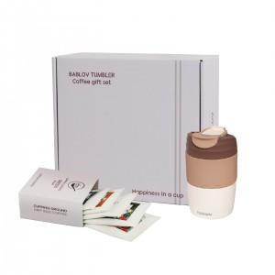 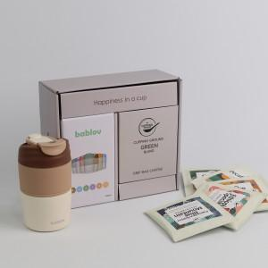 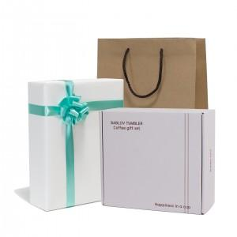

【상세/제작정보】 | "바블로브 텀블러는 안전하고 내구성이 뛰어난 고품질 식품등급 재료만을 사용합니다.<br>타 브랜드의 304텀블러와는 차별화된 첫 사용전 연마제 제거 작업이 필요 없는 고최고의 프리미엄 원두만을 고집합니다. 다야한 맛을 즐길수 있습니다. 브라질세하도,에티오피아스페셜티,블루마운틴,그린블랜드,디카파인, 촤별화된 고급 필터를 사용합니다(일본 OHKI MELPET), 타사의 9g보다 최적화된 용량 12g을 사용합니다.<br>급 스테인레스입니다." <br>스티커 인쇄사이즈 기준90*50mm(사이즈변경가능)<br>

【인쇄/포장옵션】 | 스티커 / 포장지포장

【공급단가】 | 수량 | 30~ | 100~ | 300~ | 500~ | 1,000~
*VAT별도 | 단가 | 22,650원 | 21,770원 | 20,700원 | 20,170원 | 19,820원

【상품 URL】 | https://www.synergygift.co.kr:443/src/goods_detail.php?gdno=39375

